キー連動
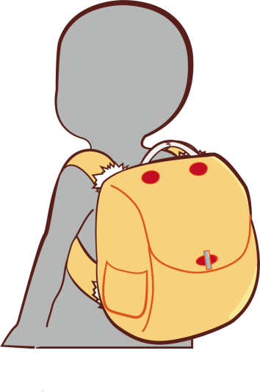
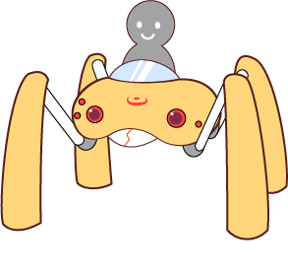
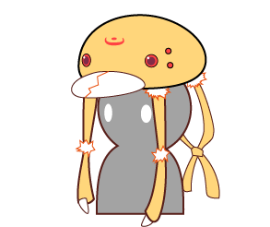
通常形態
攻撃形態
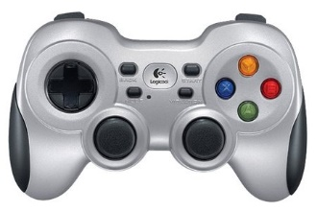

2

1
3

4

妨害形態
高速形態

キーコンフィグはユーザーが遊ぶ時に保存できる形にしたい

変形情報1
通常形態
攻撃形態
残り時間に応じて各プレイヤーカラーのサークルが減少
1Ｐなら青円
2Ｐなら赤円など
変形しているときのみ対応キャラの頭上に描画
0になってしまった場合、サークルを点滅させるなどして
今はできないという表現をしたい←ＵＩをなくしたための処置

変身ゲージイメージ：残り15秒
変身ゲージイメージ：残り10秒
変身ゲージイメージ：残り5秒

妨害形態
高速形態

キャラクターで合計○秒の変形時間を設ける
攻撃が○秒
妨害が○秒などの別個のタイマーは設けない

変形ゲージ消費

攻撃形態

変形ゲージ回復

ゲームスタート時：通常形態

妨害形態
高速形態

変形ゲージ消費
変形ゲージ消費

赤矢印：変形ゲージが切れた際の強制遷移

